Лист1


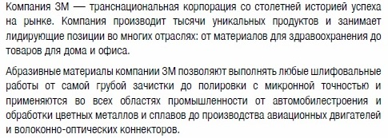

Артикул | Группа | Размеры | Оптовая цена, руб.
65512 | Отрезные круги Cubitron II (для любых металлов) | 125*22*1 | 130.25
65455 | Отрезные круги Cubitron II (для любых металлов) | 125*22*1,6 | 135.32
65462 | Отрезные круги Cubitron II (для любых металлов) | 180*22*2 | 245.16

65457 | Отрезные круги High Performance (для любых металлов, цена/качество!) | 125*22*1,6 | 140.54

62918 | Отрезные круги Inox (для нерж. сталей) | 180*22*2 | 114.05
62919 | Отрезные круги Inox (для нерж. сталей) | 180*22*2,5 | 125.57

60830 | Отрезные круги Metal (для черных сталей) | 125*22*1,6 | 61.06
65526 | Отрезные круги Metal (для черных сталей) | 125*22*2 | 61.06
65532 | Отрезные круги Metal (для черных сталей) | 125*22*3,2 | 65.09
65539 | Отрезные круги Metal (для черных сталей) | 150*22*1,6 | 85.82
65551 | Отрезные круги Metal (для черных сталей) | 230*22*3,2 | 161.28

65534 | Отрезные круги Stone (для чугуна, цвет.металлов, камня, строительной керамики) | 125*22*3,2 | 67.39

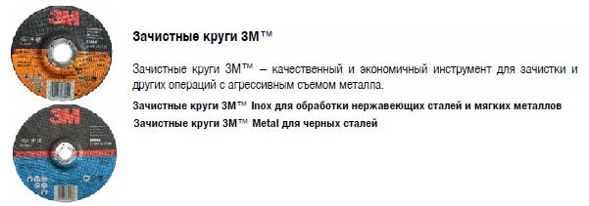
94002 | Зачистные круги Cubitron II (для любых металлов) | 125*22*7 | 454.54
94001 | Зачистные круги Cubitron II (для любых металлов) | 150*22*7 | 680.85
94000 | Зачистные круги Cubitron II (для любых металлов) | 180*22*7 | 869.00
65494 | Зачистные круги Cubitron II (для любых металлов) | 230*22*7 | 1098.00

63984 | Зачистные круги Inox (для нерж. сталей) | 125*22*6,8 | 111.17
63985 | Зачистные круги Inox (для нерж. сталей) | 180*22*6,8 | 226.94
63986 | Зачистные круги Inox (для нерж. сталей) | 230*22*6,8 | 351.94

65536 | Зачистные круги Metal (для черных сталей) | 125*22*6,8 | 111.17
65540 | Зачистные круги Metal (для черных сталей) | 150*22*6,8 | 161.28
65548 | Зачистные круги Metal (для черных сталей) | 180*22*6,8 | 201.60

60630 | Гибкие шлифкруги Green Corps (может безопасно шлифовать под углом!) | 115*22*3 Р36 | 325.44
60634 | Гибкие шлифкруги Green Corps (может безопасно шлифовать под углом!) | 125*22*3 Р36 | 262.08
60637 | Гибкие шлифкруги Green Corps (может безопасно шлифовать под углом!) | 125*22*3 Р80 | 262.08

55073 | Фибровые шлифкруги 982С Cubitron II | 125*22 Р36 | 124.42
27624 | Фибровые шлифкруги 982С Cubitron II | 125*22 Р60 | 110.59
27628 | Фибровые шлифкруги 982С Cubitron II | 125*22 Р80 | 104.26
27698 | Фибровые шлифкруги 982С Cubitron II | 180*22 Р36 | 236.16
27740 | Фибровые шлифкруги 982С Cubitron II | 180*22 Р60 | 244.42
27741 | Фибровые шлифкруги 982С Cubitron II | 180*22 Р80 | 199.87

64860 | Оправка для фибровых шлифкругов (многоразовая) | 115*22 М14 13200 об/мин | 681.04
64861 | Оправка для фибровых шлифкругов (многоразовая) | 125*22 М14 12200 об/мин | 821.60
64862 | Оправка для фибровых шлифкругов (многоразовая) | 180*22 М14 8500 об/мин | 1200.00
64858 | Оправка для фибровых шлифкругов (многоразовая) | 125*22 М14 12200 об/мин гибкая | 720.00

65054 | Лепестковые круги 967A | 125*22 Р40 | 313.34
65055 | Лепестковые круги 967A | 122*22 Р60 | 313.34
65056 | Лепестковые круги 967A | 125*22 Р80 | 313.34

65025 | Лепестковые круги 566A | 115*22 Р40 | 228.10
65033 | Лепестковые круги 566A | 125*22 Р40 | 193.54
65034 | Лепестковые круги 566A | 125*22 Р60 | 193.54
65035 | Лепестковые круги 566A | 125*22 Р80 | 193.54
65036 | Лепестковые круги 566A | 125*22 Р120 | 193.54
65043 | Лепестковые круги 566A | 180*22 Р80 | 396.86

64853 | Лепестковые круги 577F | 125*22 Р40 | 184.90
64855 | Лепестковые круги 577F | 125*22 Р60 | 184.90
64857 | Лепестковые круги 577F | 125*22 Р80 | 184.90

5816 | Зачистные круги ScotchBrite (для УШМ) | 115*22 оправка 64860 | 793.15
5817 | Зачистные круги ScotchBrite (для УШМ) | 180*22 оправка 64862 | 1270.08

